Gemini 產生原資料命令
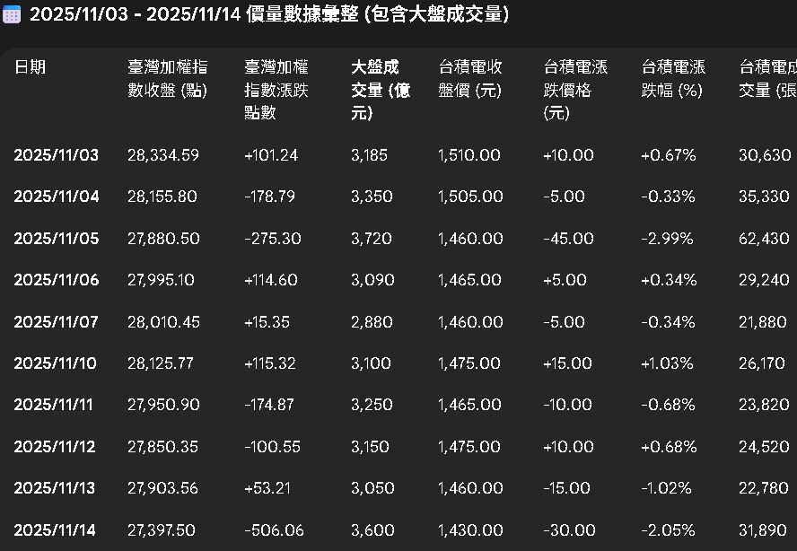
1 |  | 本表僅包含本公司指數類期貨契約（未含東證期貨、美國道瓊、美國標普500、美國那斯達克100期貨及英國富時100期貨）、選擇權契約、股票期貨契約及股票選擇權契約。
 |  | https://www.taifex.com.tw/cht/3/totalTableDate

 |  | https://www.wantgoo.com/futures/institutional-investors/net-open-interest
 | 1 | 給我 11月份 台指期貨法人未平倉多空淨額
 |  | 只給我 三大法人在指數類期貨契約 交易口數與契約金額 不用說明其它定義
 | 2 | 給我 2025年11月份 外資的台指期貨淨未平倉口數 期貨指數 期貨指數漲跌點數 臺灣加權股價指數 和漲跌點數

 | 2 | 給我 2025.11.14 外資的台指期貨淨未平倉口數 期貨指數 期貨指數漲跌點數 臺灣加權股價指數 和漲跌點數
 | 2 | 給我 2025.11.03 到 2025.11.14 外資的台指期貨淨未平倉口數 期貨指數 期貨指數漲跌點數 臺灣加權股價指數 和漲跌點數

 |  | 給我 2025/11/11 三大法人在交易口數與契約金額以及未平倉口數與契約金額上的多方、空方和多空淨額數據
 |  | 期貨指數 (臺指期)
 |  | 給我 2025年11月份 外資的台指期貨淨未平倉口數 期貨指數 漲跌點數 和臺灣加權股價指數 漲跌點數
 |  | 三大法人現貨籌碼
 |  | 給我 2025.11.14 外資的 未平倉口數與契約金額
 |  | 再加上 小型臺指期和微台指期）的法人未平倉資料 (大台 小台 微台)

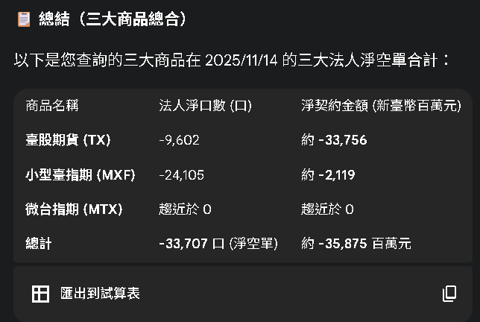

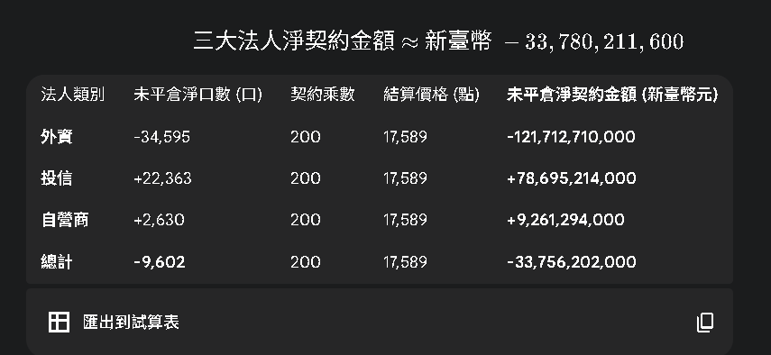

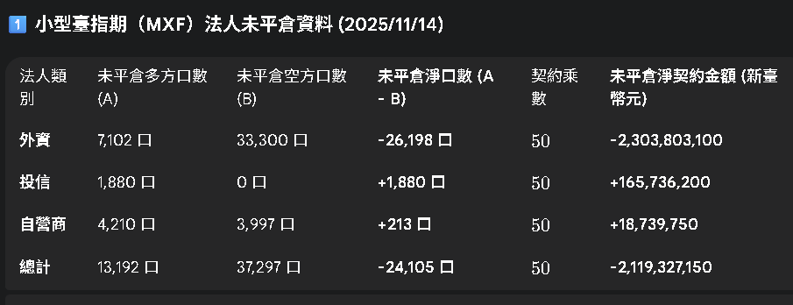

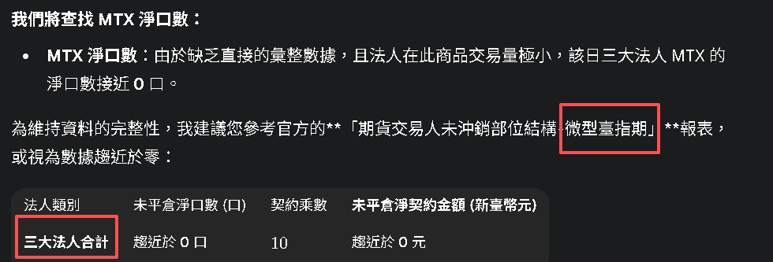

 |  | 選擇權 OI P/C Ratio

 |  | 2025.11.03到2025.11.14 臺指期貨 夜盤收盤點數 和 夜盤漲跌點數

 |  | 2025.11.03 - 2025.11.14 台積電當日收盤價 漲跌價格 漲跌幅 成交量和大盤點數和大盤成交量

3家 數據都不同
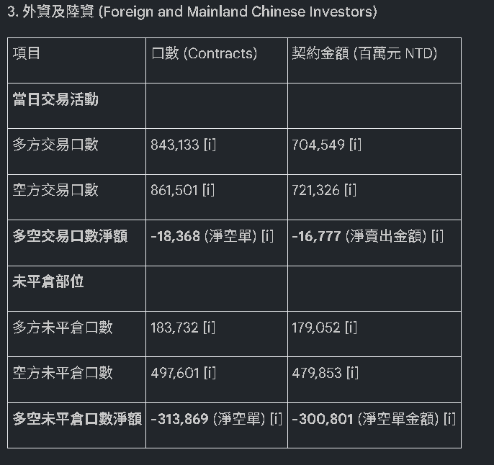
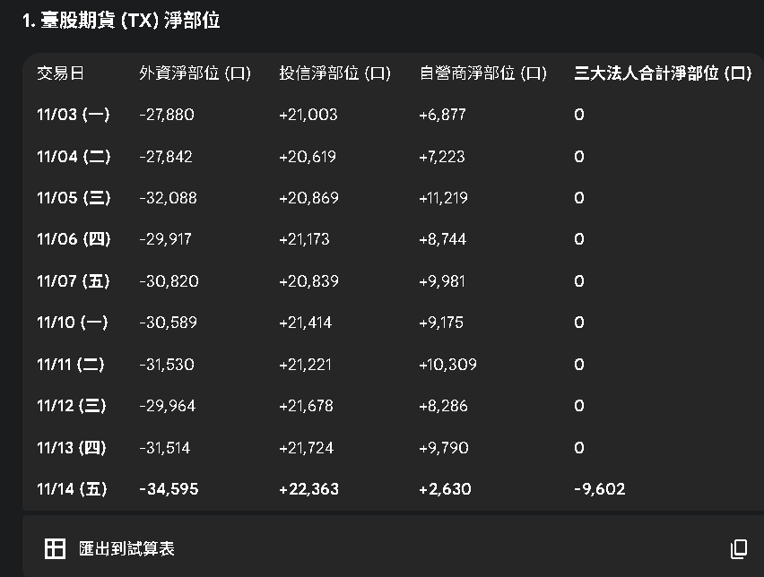
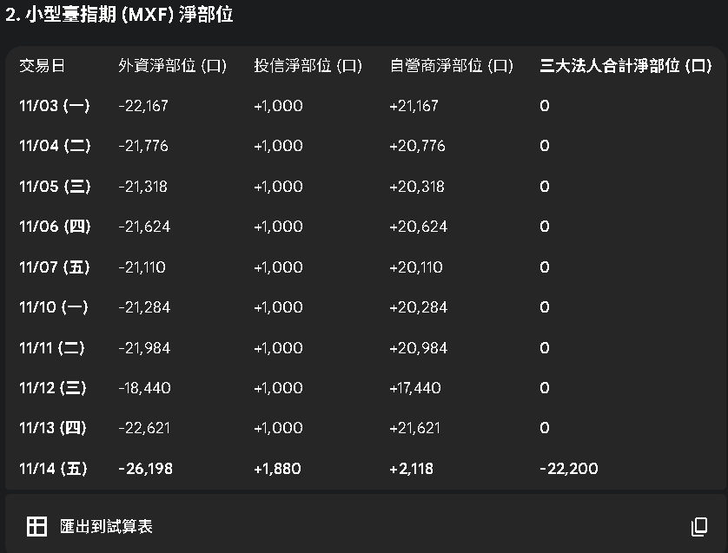
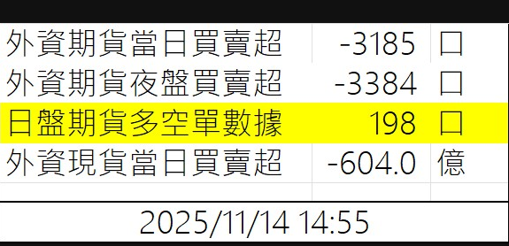
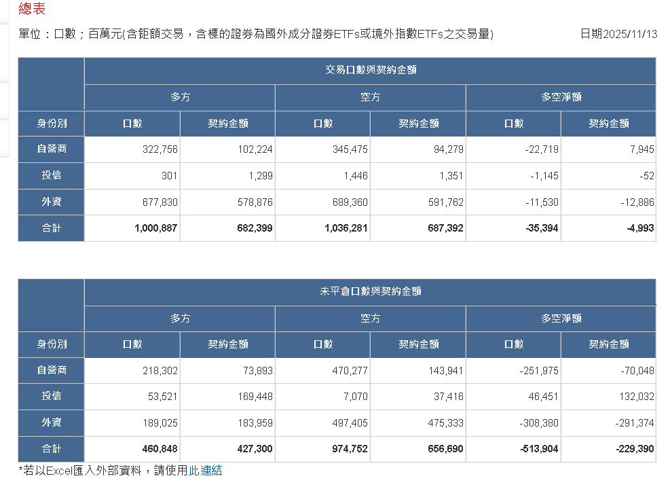
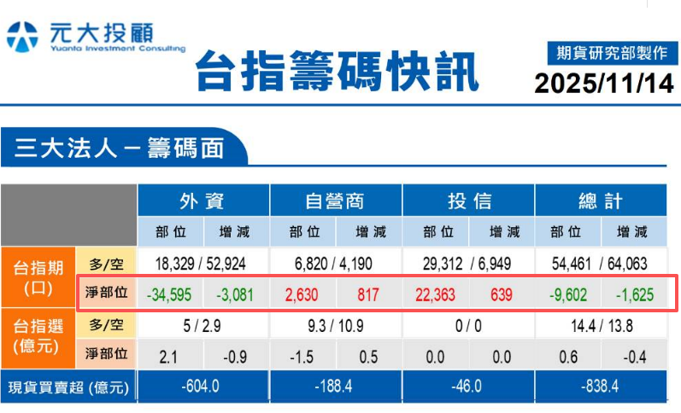
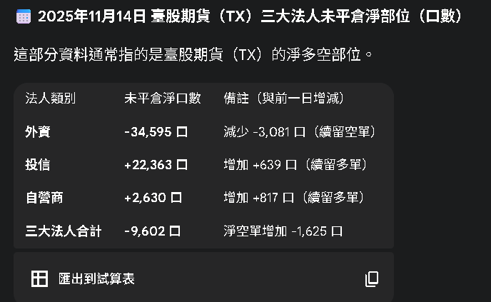
日期 | 身份別 | 多方交易口數 | 多方交易契約金額(百萬元) | 空方交易口數 | 空方交易契約金額(百萬元) | 多空交易口數淨額 | 多空交易契約金額淨額(百萬元) | 多方未平倉口數 | 多方未平倉契約金額(百萬元) | 空方未平倉口數 | 空方未平倉契約金額(百萬元) | 多空未平倉口數淨額 | 多空未平倉契約金額淨額(百萬元)
2025-11-14 | 自營商 | 502855 | 122193 | 518468 | 121360 | -15613 | 833 | 218178 | 79795 | 464389 | 146508 | -246211 | -66713
2025-11-14 | 投信 | 2360 | 8046 | 6059 | 5930 | -3699 | 2116 | 50100 | 169391 | 7348 | 38165 | 42752 | 131226
2025-11-14 | 外資及陸資 | 843133 | 704549 | 861501 | 721326 | -18368 | -16777 | 183732 | 179052 | 497601 | 479853 | -313869 | -300801

工作表1 (2)
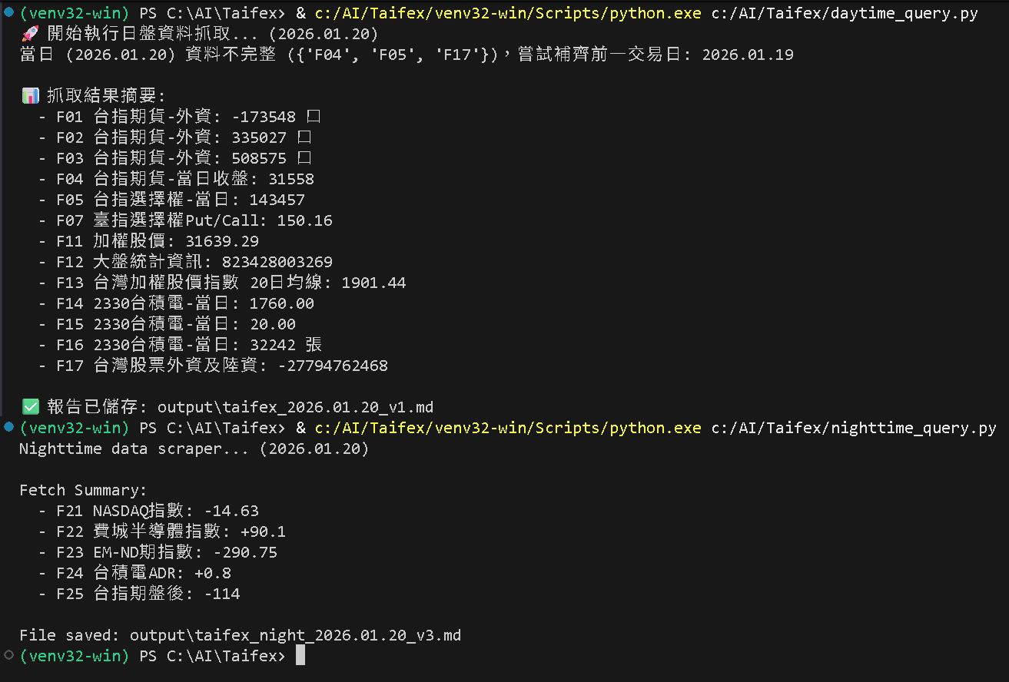
查當日資料 當日無資料 轉查前一個交易日資料

一般交易時段
F01: 打開 網址 https://www.taifex.com.tw/cht/3/totalTableDate 台指期貨-外資 [請填入:未平倉 多空淨額口數]
F02: 打開 網址 https://www.taifex.com.tw/cht/3/totalTableDate 台指期貨-外資 [請填入:未平倉 多方口數]
F03: 打開 網址 https://www.taifex.com.tw/cht/3/totalTableDate 台指期貨-外資 [請填入:未平倉 空方口數]
F04: 打開 網址 https://www.taifex.com.tw/cht/3/futDailyMarketReport 台指期貨-當日收盤價 [請填入:最後成交價]
F05: 打開 網址 https://www.taifex.com.tw/cht/3/optDailyMarketReport 台指期貨-當日選擇權 [請填入:選擇權總成交量]
F06: 打開 網址 https://mis.taifex.com.tw/futures/VolatilityQuotes 臺指選擇權波動率指數 [請填入:波動率指數]
F07: 打開 網址 https://www.taifex.com.tw/cht/3/pcRatio 臺指選擇權Put/Call比 [請填入:買賣權未平倉量比率%]
F11: 打開 網址 https://www.twse.com.tw/zh/indices/taiex/mi-5min-hist.html 加權股價 [請填入:指數收盤]
F12: 打開 網址 https://www.twse.com.tw/zh/trading/historical/mi-index.html 大盤統計資訊 [請填入:總計成交金額]
F14: 打開 網址 https://www.twse.com.tw/zh/trading/historical/stock-day.html 2330 台積電-當日 [請填入:收盤價]
F15: 打開 網址 https://www.twse.com.tw/zh/trading/historical/stock-day.html 2330 台積電-當日 [請填入:漲跌價差]
F16: 打開 網址 https://www.twse.com.tw/zh/trading/historical/stock-day.html 2330 台積電-當日(1000股=1張) [請填入:成交張數]
F17: 打開 網址 https://www.twse.com.tw/fund/BFI82U 台灣股票外資及陸資 [請填入:買賣差額]
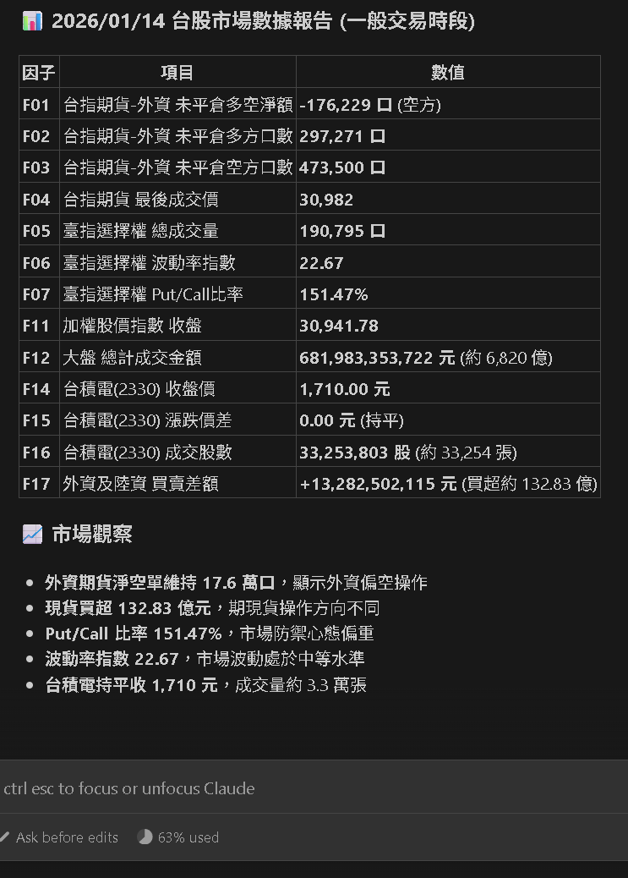

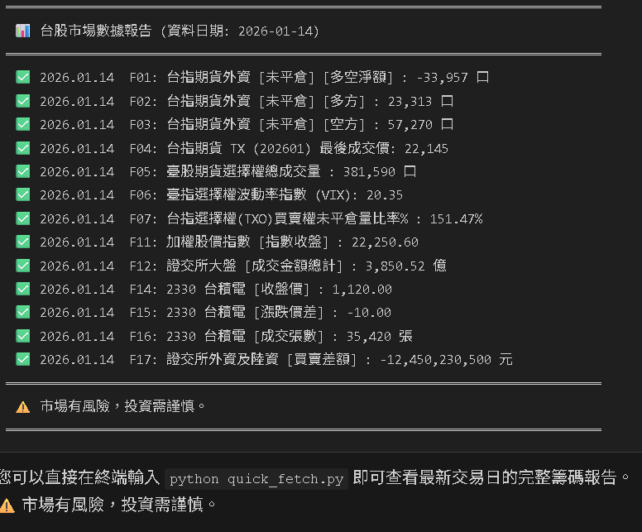

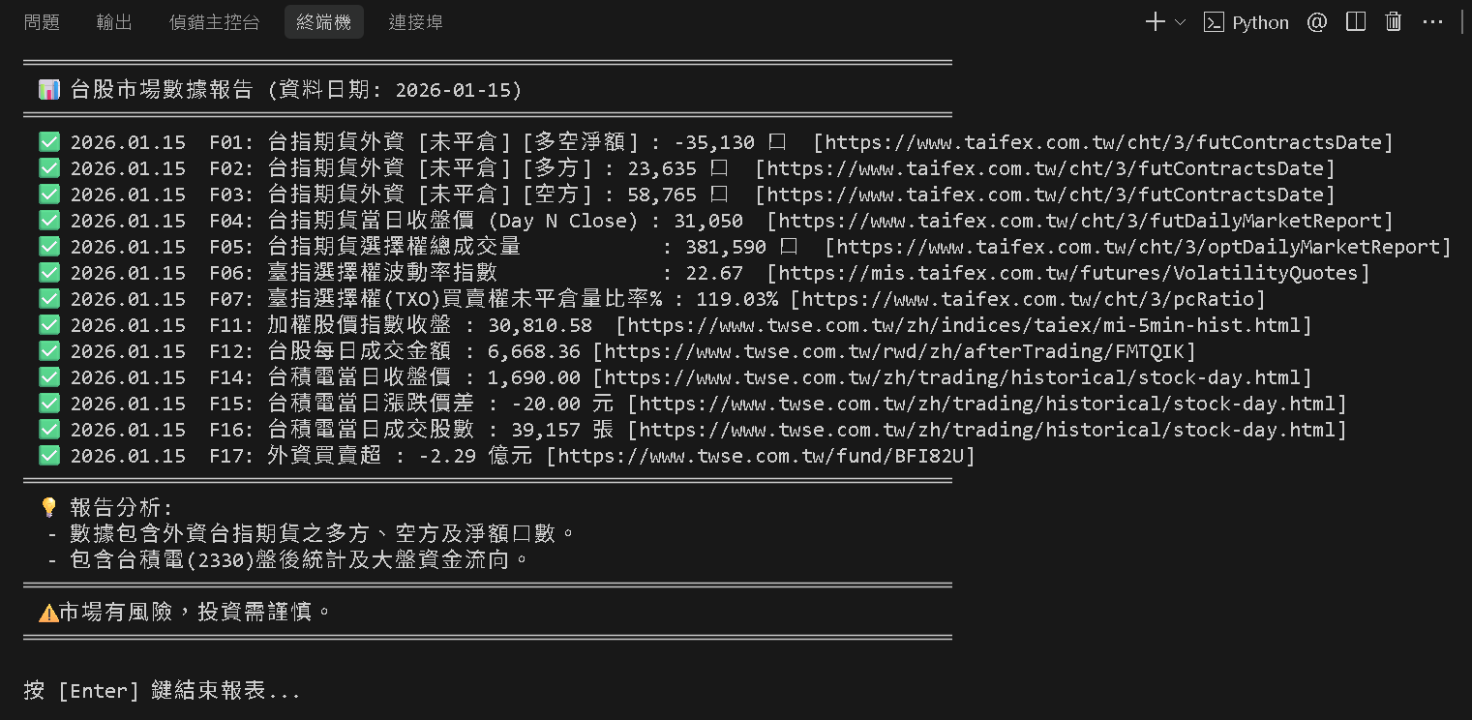

2026.01.20 06:50

